Biyokimya
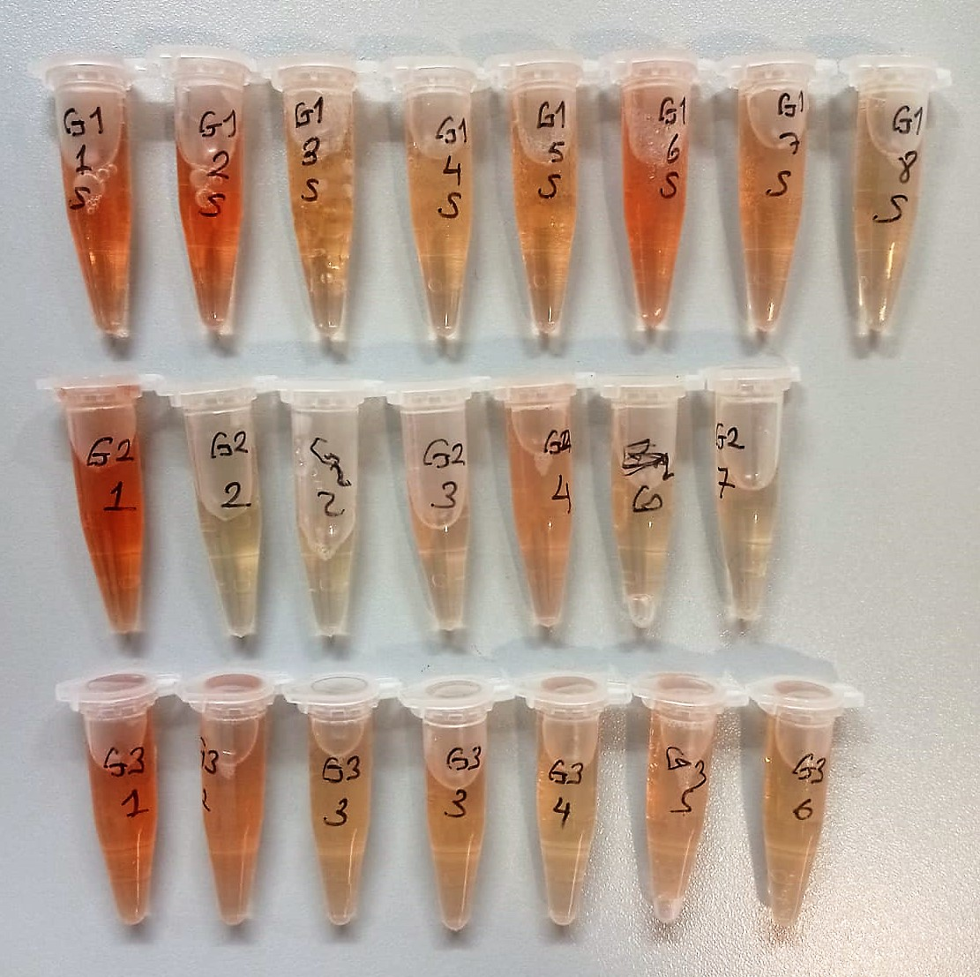
Numune Adı | TAS(mmol/L) | TOS (µmol/L) | OSI | CHOL ( mg/dl) | TP (ug/dl) | CK (U/L) | LDH (U/L) | GGT (U/L) | AST (U/L) | ALT (U/L) | UREA (mg/dl) | GLU (mg/dl) | CREA (mg/dl) | ALB (ug/dl) | NOT
G1-1 | 1.33 | 14.26 | 1.072 | 22.6 | 8.77 | 777 | 2488 | 5.3 | 134 | 73 | 56 | 247 | 1.64 | 3.39 | hemolizli
G1-2 | 1.12 | 16.91 | 1.510 | 26.2 | 5.17 | 988 | 4031 | 5.72 | 172 | 78 | 54 | 244 | 1.68 | 3.26 | hemolizli | Kullanılan cihaz: Mindray marka BS300 model tam otomatik biyokimya cihazı
G1-3 | 1.06 | 9.66 | 0.911 | 49.7 | 4.82 | 341 | 865 | 4.61 | 130 | 96 | 50 | 264 | 0.21 | 3.36
G1-4 | 1.28 | 7.18 | 0.561 | 52.2 | 4.73 | 1262 | 2910 | 5.57 | 202 | 93 | 54 | 312 | 2.68 | 3.46 |  | TAS: Total Antıoxidant Status
G1-5 | 1.21 | 10.98 | 0.907 | 40.6 | 4.66 | 701 | 1949 | 3.69 | 171 | 79 | 55 | 266 | 1.63 | 3.61 |  | TOS: Total Oxıdant Status
G1-6 | 1.28 | 15.27 | 1.193 | 48.3 | 5.2 | 712 | 1333 | 0.64 | 137 | 79 | 54 | 214 | 3.46 | 3.45 | hemolizli | OSI: Oxidatıve Stress Index
G1-7 | 1.17 | 11.99 | 1.025 | 40.3 | 4.59 | 591 | 2279 | 4.41 | 118 | 59 | 55 | 239 | 3.48 | 3.3 | hafif hemolizli | CHOL: Total Cholesterol
G1-8 | 1.08 | 8.77 | 0.812 | 28.4 | 4.5 | 399 | 1895 | 4.12 | 104 | 54 | 44 | 260 | 2.56 | 3.45 |  | TP: Total Proteın
G2-1 | 1.15 | 15.33 | 1.333 | 44.8 | 5 | 480 | 1021 | 2.22 | 125 | 83 | 38 | 245 | 4.18 | 3.78 | hemolizli | CK: Creatine Kinase
G2-2 | 1.13 | 15.82 | 1.400 | 36.8 | 4.71 | 526 | 2185 | 3.58 | 92 | 44 | 52 | 275 | 2.99 | 3.48 |  | LDH: Lactate dehydrogenase
G2-2 | 1.09 | 20.8 | 1.908 | 35.9 | 4.56 | 499 | 2092 | 3.75 | 88 | 42 | 51 | 269 | 5.2 | 3.36 |  | GGT: Glutamyltransferase
G2-3 | 1.04 | 18.2 | 1.750 | 39.3 | 5.03 | 1013 | 2736 | 5.39 | 152 | 75 | 45 | 245 | 3.74 | 3.52 | hafif hemolizli | ALT: Alanin aminotransferaz
G2-4 | 1.09 | 13.55 | 1.243 | 52.2 | 5.12 | 349 | 1452 | 2.58 | 76 | 45 | 53 | 258 | 5.87 | 3.46 | hafif hemolizli | AST: Aspartat aminotransferaz
G2-6 | 1.15 | 8.46 | 0.736 | 27.4 | 4.51 | 272 | 1157 | 2.69 | 78 | 50 | 52 | 302 | 4.82 | 3.52 |  | UREA: Üre
G2-7 | 1.05 | 6.21 | 0.591 | 22.5 | 4.18 | 1538 | 1896 | 3.33 | 148 | 46 | 49 | 333 | 5.15 | 3.35 |  | GLU:Glucose
G3-1 | 1.36 | 14.98 | 1.101 | 34.1 | 4.98 | 677 | 996 | 2.01 | 101 | 54 | 51 | 234 | 5.38 | 3.54 | hemolizli | CREA: Creatinine
G3-2 | 1.11 | 13.8 | 1.243 | 49.5 | 4.47 | 424 | 2690 | 3.17 | 113 | 51 | 55 | 207 | 3.99 | 3.29 | hemolizli | ALB: Albumın
G3-3 | 1.14 | 6.31 | 0.554 | 41.4 | 4.67 | 294 | 677 | 3.5 | 72 | 53 | 54 | 248 | 1.48 | 3.69
G3-3 | 1.14 | 7.18 | 0.630 | 41 | 4.6 | 288 | 649 | 2.86 | 72 | 51 | 54 | 246 | 3.45 | 3.68
G3-4 | 1.17 | 6.51 | 0.556 | 28.7 | 4.77 | 433 | 2235 | 4.49 | 96 | 33 | 54 | 227 | 4.67 | 3.6
G3-5 | 1.23 | 10.92 | 0.888 | 40.1 | 4.56 | 733 | 3166 | 3.28 | 115 | 35 | 54 | 291 | 2.97 | 3.39
G3-6 | 1.09 | 7.09 | 0.650 | 23.9 | 4.74 | 475 | 2093 | 3.85 | 89 | 38 | 54 | 287 | 2.56 | 3.52

